Formulário Cadastro
AZUL CLARO
Segue abaixo o Fomulário Técnico para Cadastro de Barragem e para cada célula há uma Instrução de Preenchimento ao lado.
Os campos de preenchimento obrigatório mudam para a cor quando são preenchidos.
Finalizado o preenchimento, verifique o campo Verificação de Preenchimento.
No final do Formulário, o responsável pelo preenchimento deverá imprimir o formulário e entregar para o empreendedor e para isso deverá clicar em Formulário para impressão, sendo direcionado para a aba onde haverá o formulário preenchido contendo a lista de documentos que o empreendedor deverá providenciar.

CLIQUE AQUI
PARAR VER MODELO DE FORMULÁRIO PREENCHIDO

FORMULÁRIO TÉCNICO PARA CADASTRO DE BARRAGEM |  |  |  | INSTRUÇÃO DE PREENCHIMENTO

 |  |  |  | Tipo de Dado | Descrição
IDENTIFICAÇÃO DO EMPREENDIMENTO (onde se localiza a barragem) |  |  |  | IDENTIFICAÇÃO DO EMPREENDIMENTO (onde se localiza a barragem)
Nome fantasia: |  |  |  | Texto | Digitar a razão social ou nome do empreendimento e, se pessoa física, digite o nome da pessoa.
CPF: |  |  |  | Número | Digitar o CPF do empreendedor se pessoa física e, se pessoa jurídica, deixe em branco. O CPF é composto por 11 números.
CNPJ: |  |  |  | Número | Digitar o CNPJ do empreendimento se pessoa jurídica e, se pessoa física, deixe em branco. O CNPJ é composto por 14 números.
Nome da estrutura / barragem: |  |  |  | Texto | Digitar o nome pelo qual a barragem é oficialmente ou mais conhecida.
Endereço | Logradouro: |  |  | Texto | Digitar o nome da rua (avenida/estrada/rodovia) onde se localizada a barragem.
 | Bairro: |  |  | Texto | Digitar o nome do bairro onde se localiza a barragem, caso exista.
 | CEP: |  |  | Número | Digitar o CEP de onde se localiza a barragem, caso exista. O CEP é composto 8 números.
 | Município / UF: |  |  | Texto | Selecionar o município e Unidade de federação (UF) onde se localiza a barragem.
 | Telefone: |  |  | Número | Digitar o telefone para contato do empreendimento (com código DDD).
 | E-mail: |  |  | Texto | Digitar o e-mail para contato do responsável pelo empreendimento.
IDENTIFICAÇÃO DO EMPREENDEDOR |  |  |  | IDENTIFICAÇÃO DO EMPREENDEDOR
Razão social ou nome: |  |  |  | Texto | Digitar o nome ou razão social do empreendedor.
CPF: |  |  |  | Número | Digitar o CPF do empreendedor se pessoa física e, se pessoa jurídica, deixe em branco. O CPF é composto por 11 números.
CNPJ: |  |  |  | Número | Digitar o CNPJ do empreendedor se pessoa jurídica e, se pessoa física, deixe em branco. O CNPJ é composto por 14 números.
Endereço de correspondência | Logradouro: |  |  | Texto | Digitar o nome da rua (avenida) do empreendedor para correspondência.
 | Nº: |  |  | Número | Digitar o número da residência do empreendedor.
 | Complemento: |  |  | Número | Digitar o complemento de onde reside o empreendedor, caso houver.
 | Bairro: |  |  | Número | Digitar o nome do bairro do empreendedor.
 | CEP: |  |  | Número | Digitar o CEP do empreendedor. O CEP é composto 8 números.
 | Município / UF: |  |  | Número | Selecionar o munícipio e Unidade de Federação (UF) onde se reside o empreendedor.
 | Telefone 1: |  |  | Número | Digitar o número do telefone para contato do empreendedor (com código DDD).
 | Telefone 2: |  |  | Número | Digitar o número do celular ou outro telefone do empreendedor (com código DDD).
 | E-mail: |  |  | Texto | Digitar o e-mail para contato do empreendedor.
CARACTERIZAÇÃO DA ESTRUTURA HIDRÁULICA/INFORMAÇÕES TÉCNICAS DA BARRAGEM |  |  |  | CARACTERIZAÇÃO DA ESTRUTURA HIDRÁULICA/INFORMAÇÕES TÉCNICAS DA BARRAGEM
Nome do curso d'água barrado: |  |  |  | Texto | Digitar o nome do curso d'água barrado.
Domínio curso d'água: |  |  |  | Texto | Selecionar o domínio do curso d'água barrado.
Sistema de coordenadas do barramento | Datum: | SIRGAS 2000 |  | Texto | Datum de origem das coordenadas geográficas deve ser em SIRGAS 2000.
CLIQUE AQUI
 | Latitude: |  |  | Número | Digitar a latitude do posicionamento geográfico do maciço da barragem em graus decimais. Digite somente os números considerando 6 casas decimais após o ponto. | Caso tenha dúvida para fazer a conversão de coordenadas, utilize a calculadora geográfica.
CLIQUE AQUI
 | Longitude: |  |  | Número | Digitar a longitude do posicionamento geográfico do maciço da barragem em graus decimais. Digite somente os números considerando 6 casas decimais após o ponto.
CLIQUE AQUI
UPGRH: |  |  |  | Texto | Selecionar o nome da Unidade de Planejamento e Gestão de Recursos Hídricos adotado pelo estado. Para consultar a UPGRH onde se localiza a barragem
Uso principal da barragem: | Qual? |  |  | Texto | Selecionar o uso principal do reservatório (ou da água nele acumulada) para o qual a barragem foi construída.
 | Se selecionou outros, especifique qual? |  |  | Texto | Digitar o uso principal do reservatório (ou da água nele acumulada) para o qual a barragem foi construída, caso tenha sido selecionado a opção "OUTROS".
Uso secundário da barragem: | Qual? |  |  | Texto | Selecionar outros usos da água do reservatório além do uso preponderante. Segundo uso mais importante.
 | Se selecionou outros, especifique qual? |  |  |  | Digitar outros usos da água do reservatório além do uso preponderante. Segundo uso mais importante caso tenha sido selecionado a opção "OUTROS".
Data início construção: |  |  |  | Data | Digitar o ano do início da construção da barragem - Formato: (DD/MM/AAAA).
Data fim da construção: |  |  |  | Data | Digitar o ano do término da construção da barragem - Formato: (DD/MM/AAAA).
Situação da barragem: |  |  |  | Texto | Selecionar a opção em que a barragem se encontra.
Previsão de término de operação: |  |  |  | Data | Digitar a previsão para o fim de operação da barragem - Formato: (DD/MM/AAAA), caso haja previsão.
Possui projeto básico? |  |  |  | SIM/NÃO | Selecionar se a barragem tem documento de Projeto Básico com localização conhecida.
Possui projeto Executivo? |  |  |  | SIM/NÃO | Selecionar se a barragem tem documento de Projeto Executivo com localização conhecida.
Possui projeto de "como construído" - "As Build"? |  |  |  | SIM/NÃO | Selecionar se a barragem tem documento de Projeto de "Como construído" - "As build" com localização conhecida.
Sistema extravasor de emergência: | Possui? |  |  | SIM/NÃO | Selecionar se a barragem possui sistema extravasor de emergência.
 | Se selecionou sim, qual tipo? |  |  | Texto | Selecionar o tipo de sistema extravasor de emergência que a barragem possui.
Critério para vazão de projeto do vertedor ou estrutura extravasora: |  |  |  | Texto | Selecionar o critério utilizado para o cálculo da vazão de projeto. Cheia Máxima Provável ou Período de retorno da vazão de projeto do vertedor ou estrutura extravasora em anos.
Vazão projeto extravasor (m3/s): |  |  |  | Número | Digitar a vazão de projeto do órgão extravasor, em m³/s. Digite somente os números considerando 2 casas decimais após o ponto.
Controle do extravasor: |  |  |  | Texto | Selecionar o mecanismo de controle de vazão do órgão extravasor.
Altura máxima do maciço acima da base da fundação (m): |  |  |  | Número | Digitar a altura do maciço, contada do ponto mais baixo da fundação à crista (m). Digite somente os números considerando 2 casas decimais após o ponto.
Altura máxima do maciço acima do nível do terreno (m): |  |  |  | Número | Digitar a altura máxima do maciço acima do nível do terreno (m). Digite somente os números considerando 2 casas decimais após o ponto.
Comprimento do coroamento da barragem (m): |  |  |  | Número | Digitar o comprimento da barragem principal ao longo do coroamento (m). Digite somente os números considerando 2 casas decimais após o ponto.
Largura do coroamento (m): |  |  |  | Número | Digitar a largura do coroamento da barragem (m). Digite somente os números considerando 2 casas decimais após o ponto.
Volume total do reservatório (m³): |  |  |  | Número | Digitar o volume total do reservatório (m3). Digite somente número inteiro.
Comprimento do reservatório (m): |  |  |  | Número | Digitar o comprimento do reservatório (m) considerando do maciço até o ponto mais longínquo.
Tipo de barragem quanto ao material de construção: |  |  |  | Texto | Selecionar o tipo do material da barragem quanto ao material de construção.
Tipo estrutural: |  |  |  | Texto | Selecionar o tipo estrutural da barragem.
Tipo de fundação: |  |  |  | Texto | Selecionar o tipo de material da fundação.
Idade da barragem (anos): |  |  |  | Número | Digitar a idade da barragem (em anos) a partir do início da operação.
ESTADO DE CONSERVAÇÃO DA BARRAGEM |  |  |  | ESTADO DE CONSERVAÇÃO DA BARRAGEM
Confiabilidade das estruturas extravasoras: |  |  |  | Texto | Selecionar quanto à confiabilidade das estruturas extravasoras.
Confiabilidade das estruturas de adução: |  |  |  | Texto | Selecionar quanto a confiabilidade das estruturas de adução.
Percolação: |  |  |  | Texto | Selecionar quanto as condições de percolação na barragem.
Deformações e recalques: |  |  |  | Texto | Selecionar quanto às condições de deformação e recalques na barragem.
Deterioração dos taludes / Paramentos: |  |  |  | Texto | Selecionar quanto às condições dos taludes (paramentos).
Eclusa: |  |  |  | Texto | Selecionar a opção de como se encontra a estruturas civis e/ou dispositivos hidroeletromecânicos.
PLANO DE SEGURANÇA DE BARRAGEM |  |  |  | PLANO DE SEGURANÇA DE BARRAGEM
Tem Plano de Segurança de Barragem (PSB)?: |  |  |  | Texto | Selecionar se a barragem tem Plano de Segurança de Barragem (PSB).
Existência de documentação de projeto: |  |  |  | Texto | Selecionar quanto a existência de documentação de projeto.
Estrutura organizacional e qualificação técnica dos profissionais da equipe de Segurança da Barragem: |  |  |  | Texto | Selecionar quanto a estrutura organizacional e qualificação técnica dos profissionais da equipe de segurança da barragem.
Procedimentos de roteiros de inspeções de segurança e de monitoramento: |  |  |  | Texto | Selecione sobre os procedimentos de roteiros de inspeções de segurança e de monitoramento.
Regra operacional dos dispositivos de descarga da barragem: |  |  |  | Texto | Selecione sobre a regra operacional dos dispostivos de descarga da barragem.
Relatórios de inspeção de segurança com análise e interpretação: |  |  |  | Texto | Selecione quanto a emissão de relatórios de inspeção de segurança com análise de interpretação.
Data da última inspeção periódica de segurança: |  |  |  | Data | Digitar a última data de inspeção de segurança da barragem - Formato: (DD/MM/AAAA).
Tipo da última inspeção: |  |  |  | Texto | Selecionar quanto ao tipo da última inspeção.
Data da próxima inspeção periódica de segurança: |  |  |  | Data | Digitar a data da próxima inspeção de segurança da barragem - Formato: (DD/MM/AAAA).
Nível de perigo da barragem: |  |  |  | Texto | Selecionar o nível de perigo dado como avaliação final da última inspeção (Normal; Atenção; Alerta; Emergência).
DANO POTENCIAL ASSOCIADO - DPA |  |  |  | DANO POTENCIAL ASSOCIADO (DPA)
Potencial de perdas de vidas humanas: |  |  |  | Texto | Selecionar quanto ao potencial de perdas de vidas humanas.
Impacto ambiental: |  |  |  | Texto | Selecionar quanto ao impacto ambiental.
Impacto sócio-econômico: |  |  |  | Texto | Selecionar quanto ao impacto sócio-econômico.
Tem Plano de Ação de Emergência (PAE): |  |  |  | Texto | Selecionar se tem Plano de Ação de Emergência para a barragem.
Tem Revisão Periódica de Segurança de Barragem (RPSB): |  |  |  | Texto | Selecionar se é realizada Revisão Periódica de Segurança da Barragem.
REGULARIZAÇÃO DO BARRAGEM |  |  |  | REGULARIZAÇÃO DO BARRAGEM
Tipo de autorização: |  |  |  | Texto | Selecionar quanto ao tipo de autorização ambiental.
Número da autorização: |  |  |  | Número | Digitar o número do documento de autorização (Licença/Outorga/Cadastro de Uso Insignificante) seguido do ano com 4 dígitos. - Formato: número/XXXX. Não precisa digitar barra.
Data de emissão da autorização/Publicação: |  |  |  | Data | Digitar a data em que o documento de autorização foi emitido ou publicado no DOU ou DOE - Formato: (DD/MM/AAAA).
Validade da autorização (anos): |  |  |  | Data | Digitar a data em que vence a autorização - Formato: (DD/MM/AAAA).
Número CNARH: |  |  |  | Número | Digitar o número da barragem no CNARH (Cadastro Nacional de Usuários de Recursos Hídricos).
COMENTÁRIOS/OBSERVAÇÕES |  |  |  | COMENTÁRIOS/OBSERVAÇÕES
 |  |  |  | Texto | Digitar os comentários sobre o conteúdo de qualquer campo conforme a necessidade.
CLASSIFICAÇÃO DO EMPREENDIMENTO |  |  |  | CLASSIFICAÇÃO DO EMPREENDIMENTO
Categoria de Risco - CRI: |  |  | #N/A | Campos preenchidos automaticamente considerando os anexos I e II da Portaria Igam nº 02, de 26 de fevereiro de 2019, e com base nas informações prestadas.
Dano Potencial Associado - DPA: |  |  | #N/A
Classificação quanto a CRI e DPA: |  |  | #N/A
DOCUMENTOS QUE DEVEM SER APRESENTADOS |  |  |  | DOCUMENTOS QUE DEVEM SER APRESENTADOS
#N/A |  |  |  | Campo preenchido automaticamente considerando a Portaria Igam nº 02, de 26 de fevereiro de 2019, e com base na classificação do empreendimento.

#N/A
RESPONSÁVEL PELO PREENCHIMENTO DO FORMULÁRIO
Nome do responsável: |  |  |  | Texto | Digitar o nome do responsável pelo preenchimento do formulário.
Cargo do responsável: |  |  |  | Texto | Digitar o cargo do responsável pelo preenchimento do formulário.
Telefone do responsável: |  |  |  | Texto | Digitar o telefone do responsável pelo preenchimento do formulário (com código DDD).
Email do responsável: |  |  |  | Texto | Digitar o e-mail do responsável pelo preenchimento do formulário.

VERIFICAÇÃO PREENCHIMENTO
Os campos listados abaixo são de preenchimento obrigatório:

- Nome fantasia; - Nome da estrutura / barragem; - Logradouro empreendimento; - Telefone empreendimento; - E-mail; - Razão social ou nome; - Logradouro empreendedor; - Nº empreendedor; - Bairro empreendedor; - CEP empreendedor; - Município / UF empreendedor; - Telefone 1 empreendedor; - Telefone 2 empreendedor; - E-mail empreendedor; - Nome do curso d'água barrado; - Domínio curso d'água; - Latitude; - Longitude; - UPGRH; - Uso principal da barragem; - Data início construção; - Data fim da construção; - Situação da barragem; - Possui projeto básico?; - Possui projeto Executivo?; - Possui projeto de como construído - As Build?; - Sistema extravasor de emergência; - Critério para vazão de projeto do vertedor ou estrutura extravasora; - Vazão projeto extravasor; - Controle do extravasor; - Altura máxima do maciço acima da base da fundação; - Altura máxima do maciço acima do nível do terreno; - Comprimento do coroamento da barragem; - Largura do coroamento; - Volume total do reservatório; - Comprimento do reservatório; - Tipo de barragem quanto ao material de construção; - Tipo estrutural; - Tipo de fundação; - Idade da barragem; - Confiabilidade das estruturas extravasoras; - Confiabilidade das estruturas de adução; - Percolação; - Deformações e recalques; - Deterioração dos taludes / Paramentos:; - Eclusa; - Tem Plano de Segurança de Barragem (PSB)?; - Existência de documentação de projeto; - Estrutura organizacional e qualificação técnica dos profissionais da equipe de Segurança da Barragem; - Procedimentos de roteiros de inspeções de segurança e de monitoramento; - Regra operacional dos dispositivos de descarga da barragem; - Relatórios de inspeção de segurança com análise e interpretação; - Tipo da última inspeção; - Nível de perigo da barragem; - Potencial de perdas de vidas humanas; - Impacto ambiental,; - Impacto sócio-econômico; - Tem Plano de Ação de Emergência (PAE); - Tem Revisisão Periódica de Segurança de Barragem; - Tipo de autorização; -
CLIQUE AQUI

FORMULÁRIO PARA IMPRESSÃO

Formulário Preenchido
CLIQUE AQUI
PARA RETORNAR AO FORMULÁRIO PARA CADASTRO DA BARRAGEM

MODELO DE FORMULÁRIO PREENCHIDO - PESSOA FÍSICA |  |  |  | MODELO DE FORMULÁRIO PREENCHIDO - PESSOA JURÍDICA

FORMULÁRIO TÉCNICO PARA CADASTRO DE BARRAGEM |  |  |  | FORMULÁRIO TÉCNICO PARA CADASTRO DE BARRAGEM

IDENTIFICAÇÃO DO EMPREENDIMENTO (onde se localiza a barragem) |  |  |  | IDENTIFICAÇÃO DO EMPREENDIMENTO (onde se localiza a barragem)
Nome fantasia: |  | JOAO DA SILVA |  | Nome fantasia: |  | CAEMG
CPF: |  | 00130078593 |  | CPF:
CNPJ: |  |  |  | CNPJ: |  | 11111111000111
Nome da estrutura / barragem: |  | BARRAGEM DAS TRAÍRAS |  | Nome da estrutura / barragem: |  | BARRAGEM DAS TRAÍRAS
Endereço | Logradouro: | ESTRADA VILA VELHA |  | Endereço | Logradouro: | ESTRADA VILA VELHA
 | Bairro: |  |  |  | Bairro:
 | CEP: |  |  |  | CEP:
 | Município / UF: | ÁGUA BOA/MG |  |  | Município / UF: | ALPINÓPOLIS/MG
 | Telefone: | (3188881111 |  |  | Telefone: | (3122223333
 | E-mail: | JOAODASILVA@GMAIL.COM |  |  | E-mail: | CAEMG@MG.GOV.BR
IDENTIFICAÇÃO DO EMPREENDEDOR |  |  |  | IDENTIFICAÇÃO DO EMPREENDEDOR
Razão social ou nome: |  | JOAO DA SILVA |  | Razão social ou nome: |  | COMPANHIA DE ÁGUA E ESGOTO DE MINAS GERAIS
CPF: |  | 00130078593 |  | CPF:
CNPJ: |  |  |  | CNPJ: |  | 11111111000111
Endereço de correspondência | Logradouro: | RUA NOSSA SENHORA DO CARMO |  | Endereço de correspondência | Logradouro: | RUA SANTO ANTÔNIO
 | Nº: | 245 |  |  | Nº: | 345
 | Complemento: |  |  |  | Complemento: | 303
 | Bairro: | CENTRO |  |  | Bairro: | CENTRO
 | CEP: | 30960000 |  |  | CEP: | 31911000
 | Município / UF: | ÁGUA BOA/MG |  |  | Município / UF: | ALPINÓPOLIS/MG
 | Telefone 1: | (3188998899 |  |  | Telefone 1: | (3133334444
 | Telefone 2: | (31988781247 |  |  | Telefone 2: | (31933334444
 | E-mail: | JOAODASILVA@GMAIL.COM |  |  | E-mail: | CAEMG@MG.GOV.BR
CARACTERIZAÇÃO DA ESTRUTURA HIDRÁULICA/INFORMAÇÕES TÉCNICAS DA BARRAGEM |  |  |  | CARACTERIZAÇÃO DA ESTRUTURA HIDRÁULICA/INFORMAÇÕES TÉCNICAS DA BARRAGEM
Nome do curso d'água barrado: |  | RIO DAS TRAÍRAS |  | Nome do curso d'água barrado: |  | RIO DAS TRAÍRAS
Domínio curso d'água: |  | ESTADO |  | Domínio curso d'água: |  | ESTADO
Sistema de coordenadas do barramento | Datum: | SIRGAS 2000 |  | Sistema de coordenadas do barramento | Datum: | SIRGAS 2000
 | Latitude: | -20000000 |  |  | Latitude: | -20000000
 | Longitude: | -40000000 |  |  | Longitude: | -40000000
UPGRH: |  | DO1 - RIO PIRANGA |  | UPGRH: |  | DO1 - RIO PIRANGA
Bacia hidrográfica: |  |  |  | Bacia hidrográfica:
Região hidrográfica: |  |  |  | Região hidrográfica:
Uso principal da barragem: | Qual? | IRRIGAÇÃO |  | Uso principal da barragem: | Qual? | ABASTECIMENTO PÚBLICO
 | Se selecionou outros, especifique qual? |  |  |  | Se selecionou outros, especifique qual?
Uso secundário da barragem: | Qual? | DESSEDENTAÇÃO DE ANIMAIS |  | Uso secundário da barragem: | Qual? | ABASTECIMENTO PÚBLICO
 | Se selecionou outros, especifique qual? |  |  |  | Se selecionou outros, especifique qual?
Fase da vida: |  |  |  | Fase da vida:
Data início construção: |  | 2016-02-01 |  | Data início construção: |  | 2016-02-01
Data fim da construção: |  | 2016-04-02 |  | Data fim da construção: |  | 2016-02-02
Situação da barragem: |  | OPERANDO |  | Situação da barragem: |  | OPERANDO
Previsão de término de operação: |  | 2036-02-01 |  | Previsão de término de operação: |  | 2066-02-01
Possui projeto básico? |  | NÃO |  | Possui projeto básico? |  | SIM
Possui projeto Executivo? |  | NÃO |  | Possui projeto Executivo? |  | SIM
Possui projeto de "como construído" - "As Build"? |  | NÃO |  | Possui projeto de "como construído" - "As Build"? |  | SIM
Sistema extravasor de emergência: | Possui? | SIM |  | Sistema extravasor de emergência: | Possui? | SIM
 | Se selecionou sim, qual tipo? | CANAL ESCAVADO |  |  | Se selecionou sim, qual tipo? | TULIPA
Critério para vazão de projeto do vertedor ou estrutura extravasora: |  | PERÍODO DE RETORNO MAIOR OU IGUAL A 25 E MENOR QUE 50 ANOS |  | Critério para vazão de projeto do vertedor ou estrutura extravasora: |  | CMP (CHEIA MÁXIMA PROVÁVEL) OU DECAMILENAR
Vazão projeto extravasor (m3/s): |  | 0005 |  | Vazão projeto extravasor (m3/s): |  | 1500
Controle do extravasor: |  | SEM COMPORTA |  | Controle do extravasor: |  | SEM COMPORTA
Altura máxima do maciço acima da base da fundação (m): |  | 1000 |  | Altura máxima do maciço acima da base da fundação (m): |  | 2200
Altura máxima do maciço acima do nível do terreno (m): |  | 0800 |  | Altura máxima do maciço acima do nível do terreno (m): |  | 1800
Comprimento do coroamento da barragem (m): |  | 6000 |  | Comprimento do coroamento da barragem (m): |  | 28000
Largura do coroamento (m): |  | 0500 |  | Largura do coroamento (m): |  | 0600
Volume total do reservatório (m³): |  | 100,000 |  | Volume total do reservatório (m³): |  | 75,000,000
Comprimento do reservatório (m): |  | 500 |  | Comprimento do reservatório (m): |  | 4000
Tipo de barragem quanto ao material de construção: |  | TERRA HOMOGÊNEA |  | Tipo de barragem quanto ao material de construção: |  | TERRA HOMOGÊNEA
Tipo estrutural: |  | TERRA HOMOGÊNEA |  | Tipo estrutural: |  | TERRA HOMOGÊNEA
Tipo de fundação: |  | ALUVIÃO |  | Tipo de fundação: |  | ROCHA SÃ
Idade da barragem (anos): |  | 3 |  | Idade da barragem (anos): |  | 2
ESTADO DE CONSERVAÇÃO DA BARRAGEM |  |  |  | ESTADO DE CONSERVAÇÃO DA BARRAGEM
Confiabilidade das estruturas extravasoras: |  | 2 - ESTRUTURAS CIVIS E HIDROELETROMECÂNICAS PREPARADAS PARA A OPERAÇÃO, MAS SEM FONTES DE SUPRIMENTO DE ENERGIA DE EMERGÊNCIA / CANAIS OU VERTEDOURO (TIPO SOLEIRA LIVRE) COM EROSÕES OU OBSTRUÇÕES, PORÉM SEM RISCOS A ESTRUTURA VERTENTE |  | Confiabilidade das estruturas extravasoras: |  | 1 - ESTRUTURAS CIVIS E HIDROELETROMECÂNICAS EM PLENO FUNCIONAMENTO / CANAIS DE APROXIMAÇÃO OU DE RESTITUICAO OU VERTEDOURO (TIPO SOLEIRA LIVRE) DESOBSTRUIDOS
Confiabilidade das estruturas de adução: |  | 1 - ESTRUTURAS CIVIS E DISPOSITIVOS HIDROELETROMECÂNICOS EM CONDIÇÕES ADEQUADAS DE MANUTENÇÃO E FUNCIONAMENTO |  | Confiabilidade das estruturas de adução: |  | 1 - ESTRUTURAS CIVIS E DISPOSITIVOS HIDROELETROMECÂNICOS EM CONDIÇÕES ADEQUADAS DE MANUTENÇÃO E FUNCIONAMENTO
Percolação: |  | 1 - PERCOLAÇÃO TOTALMENTE CONTROLADA PELO SISTEMA DE DRENAGEM |  | Percolação: |  | 2 - UMIDADE OU SURGÊNCIA NAS ÁREAS DE JUSANTE, PARAMENTOS, TALUDES OU OMBREIRAS ESTABILIZADAS E/OU MONITORADAS
Deformações e recalques: |  | 1 - INEXISTENTE |  | Deformações e recalques: |  | 1 - INEXISTENTE
Deterioração dos taludes / Paramentos: |  | 2 - FALHAS NA PROTEÇÃO DOS TALUDES E PARAMENTOS, PRESENÇA DE ARBUSTOS DE PEQUENA EXTENSÃO E IMPACTO NULO |  | Deterioração dos taludes / Paramentos: |  | 1 - INEXISTENTE
Eclusa: |  | 1 - NÃO POSSUI ECLUSA |  | Eclusa: |  | 1 - NÃO POSSUI ECLUSA
PLANO DE SEGURANÇA DE BARRAGEM |  |  |  | PLANO DE SEGURANÇA DE BARRAGEM
Tem Plano de Segurança de Barragem (PSB)?: |  | NÃO |  | Tem Plano de Segurança de Barragem (PSB)?: |  | NÃO
Existência de documentação de projeto: |  | 5 -INEXISTE DOCUMENTAÇÃO DE PROJETO |  | Existência de documentação de projeto: |  | 1 - PROJETO EXECUTIVO E "COMO CONSTRUÍDO"
Estrutura organizacional e qualificação técnica dos profissionais da equipe de Segurança da Barragem: |  | 3 - NÃO POSSUI ESTUTURA ORGANIZACIONAL E RESPOSÁVEL TÉCNICO PELA SEGURANÇA DA BARRAGEM |  | Estrutura organizacional e qualificação técnica dos profissionais da equipe de Segurança da Barragem: |  | 2 - POSSUI TÉCNICO RESPONSÁVEL PELA SEGURANÇA DA BARRAGEM
Procedimentos de roteiros de inspeções de segurança e de monitoramento: |  | 4 - NÃO POSSUI E NÃO APLICA PROCEDIMENTOS PARA MONITORAMENTO E INSPEÇÕES |  | Procedimentos de roteiros de inspeções de segurança e de monitoramento: |  | 4 - NÃO POSSUI E NÃO APLICA PROCEDIMENTOS PARA MONITORAMENTO E INSPEÇÕES
Regra operacional dos dispositivos de descarga da barragem: |  | 1 - SIM OU VERTEDOURO TIPO SOLEIRA LIVRE |  | Regra operacional dos dispositivos de descarga da barragem: |  | 1 - SIM OU VERTEDOURO TIPO SOLEIRA LIVRE
Relatórios de inspeção de segurança com análise e interpretação: |  | 3 - NÃO EMITE OS RELATÓRIOS |  | Relatórios de inspeção de segurança com análise e interpretação: |  | 2 - EMITE OS RELATÓRIOS SEM PERIODICIDADE
Data da última inspeção periódica de segurança: |  |  |  | Data da última inspeção periódica de segurança: |  | 20/01/2019
Tipo da última inspeção: |  | 3 - NÃO HOUVE INSPEÇÃO |  | Tipo da última inspeção: |  | 2 - ESPECIAL
Data da próxima inspeção periódica de segurança: |  |  |  | Data da próxima inspeção periódica de segurança: |  | 20/03/2019
Nível de perigo da barragem: |  | 1 - NORMAL |  | Nível de perigo da barragem: |  | 1 - NORMAL
DANO POTENCIAL ASSOCIADO - DPA |  |  |  | DANO POTENCIAL ASSOCIADO - DPA
Potencial de perdas de vidas humanas: |  | 1 - INEXISTENTE (NÃO EXISTEM PESSOAS PERMANENTES/RESIDENTES OU TEMPORÁRIAS/TRANSITANDO NA ÁREA AFETADA A JUSANTE DA BARRAGEM) |  | Potencial de perdas de vidas humanas: |  | 3 - FREQUENTE (NÃO EXISTEM PESSOAS OCUPANDO PERMANENTEMENTE A ÁREA AFETADA A JUSANTE DA BARRAGEM, MAS EXISTE RODOVIA MUNICIPAL, ESTADUAL, FEDERAL OU OUTRO LOCAL E/OU EMPREENDIMENTO DE PERMANÊNCIA EVENTUAL DE PESSOAS QUE PODERÃO SER ATINGIDAS)
Impacto ambiental: |  | 1 - POUCO SIGNIFICATIVO (QUANDO A ÁREA AFETADA DA BARRAGEM NÃO REPRESENTA ÁREA DE INTERESSE AMBIENTAL, ÁREAS PROTEGIDAS EM LEGISLAÇÃO ESPECÍFICA OU ENCONTRA-SE TOTALMENTE DESCARACTERIZADA DE SUAS CONDIÇÕES NATURAIS) |  | Impacto ambiental: |  | 2 - SIGNIFICATIVO (QUANDO A ÁREA AFETADA INCLUIR ÁREAS DE PROTEÇÃO DE USO SUSTENTÁVEL - APA, FLONA, RESEX, ETC. - OU QUANDO FOR ÁREA DE INTERESSE AMBIENTAL E ENCONTRAR-SE POUCO DESCARACTERIZADA DE SUAS CONDIÇÕES NATURAIS)
Impacto sócio-econômico: |  | 1 - INEXISTENTE (QUANDO NÃO EXISTEM QUAISQUER INSTALAÇÕES E SERVIÇOS DE NAVEGAÇÃO NA ÁREA AFETADA POR ACIDENTE DA BARRAGEM) |  | Impacto sócio-econômico: |  | 4 - ALTO (EXISTE GRANDE CONCENTRAÇÃO DE INSTALAÇÕES RESIDENCIAIS E COMERCIAIS, AGRÍCOLAS, INDUSTRIAIS, DE INFRAESTRUTURA E SERVIÇOS DE LAZER E TURISMO NA ÁREA AFETADA DA BARRAGEM OU INSTALAÇÕES PORTUÁRIAS OU SERVIÇOS DE NAVEGAÇÃO)
Tem Plano de Ação de Emergência (PAE): |  | NÃO |  | Tem Plano de Ação de Emergência (PAE): |  | NÃO
Tem Revisisão Periódica de Segurança de Barragem: |  | NÃO |  | Tem Revisisão Periódica de Segurança de Barragem: |  | NÃO
REGULARIZAÇÃO DO BARRAGEM |  |  |  | REGULARIZAÇÃO DO BARRAGEM
Tipo de autorização: |  | 1 - OUTORGA DE DIREITO DE USO DE RECURSOS HÍDRICOS |  | Tipo de autorização: |  | 3 -LICENÇA DE ATIVIDADES OU EMPREENDIMENTOS EFETIVA OU POTENCIALMENTE POLUIDORES
Número da autorização: |  | 202016 |  | Número da autorização: |  | 202015
Data de emissão da autorização/Publicação: |  | 18/01/2016 |  | Data de emissão da autorização/Publicação: |  | 18/01/2015
Validade da autorização (anos): |  | 18/01/2021 |  | Validade da autorização (anos): |  | 18/01/2020
Número CNARH: |  | 123456 |  | Número CNARH: |  | 123456
COMENTÁRIOS/OBSERVAÇÕES |  |  |  | COMENTÁRIOS/OBSERVAÇÕES

CLASSIFICAÇÃO DO EMPREENDIMENTO |  |  |  | CLASSIFICAÇÃO DO EMPREENDIMENTO
Categoria de Risco - CRI: |  |  | ALTO | Categoria de Risco - CRI: |  |  | MÉDIO
Dano Potencial Associado - DPA: |  |  | BAIXO | Dano Potencial Associado - DPA: |  |  | ALTO
Classificação quanto a CRI e DPA: |  |  |  | Classificação quanto a CRI e DPA: |  |  | A
DOCUMENTOS QUE DEVEM SER APRESENTADOS |  |  |  | DOCUMENTOS QUE DEVEM SER APRESENTADOS
A barragem não se enquadra no parágrafo único do artigo 1° da lei federal nº 12.334, de 20 de setembro de 2010, portanto, não se aplicam os dispositivos estabelecidos na portaria Igam nº 02, de 12 de fevereiro de 2019. No entanto, as informações de sua barragem deverão ser mantidas atualizadas no banco de dados dos Instituto Mineiro de Gestão das Águas. |  |  |  | A barragem se enquadra no parágrafo único do artigo 1° da lei federal nº 12.334, de 20 de setembro de 2010, portanto, se aplicam os dispositivos estabelecidos na portaria igam nº 02, de 12 de fevereiro de 2019. Para tanto, o empreendedor deverá elaborar os seguintes documentos, observando-se o prazo estabelecido:

 |  |  |  | • Plano de Segurança de Barragens - PSB; • Plano de Ação de Emergência - PAE; • Revisão Periódica de Segurança de Segurança de Barragem PRAZO: 1 ANO
RESPONSÁVEL PELO PREENCHIMENTO DO FORMULÁRIO |  |  |  | RESPONSÁVEL PELO PREENCHIMENTO DO FORMULÁRIO
Nome do responsável: |  | JOAO DA SILVA |  | Nome do responsável: |  | JOAQUIM ALVES DE SOUZA
Cargo do responsável: |  |  |  | Cargo do responsável: |  | GERENTE DE MEIO AMBIENTE
Telefone do responsável: |  | (31988781247 |  | Telefone do responsável: |  | (31933334444
Email do responsável: |  | JOAODASILVA@GMAIL.COM |  | Email do responsável: |  | CAEMG@MG.GOV.BR

Formulário Impressão
FORMULÁRIO TÉCNICO PARA CADASTRO DE BARRAGEM |  |  |  | PARA RETORNAR AO FORMULÁRIO PARA CADASTRO DE BARRAGEM

CLIQUE AQUI
IDENTIFICAÇÃO DO EMPREENDIMENTO
Nome fantasia:
CPF:
CNPJ:
Nome da estrutura / barragem:
Endereço | Logradouro:
 | Bairro:
 | CEP:
 | Município / UF:
 | Telefone:
 | E-mail:
IDENTIFICAÇÃO DO EMPREENDEDOR
Razão social ou nome:
CPF:
CNPJ:
Endereço de correspondência | Logradouro:
 | Nº:
 | Complemento:
 | Bairro:
 | CEP:
 | Município / UF:
 | Telefone 1:
 | Telefone 2:
 | E-mail:
CARACTERIZAÇÃO DA ESTRUTURA HIDRÁULICA/INFORMAÇÕES TÉCNICAS DA BARRAGEM
Nome do curso d'água barrado:
Domínio curso d'água:
Sistema de coordenadas do barramento | Datum: | SIRGAS 2000
 | Latitude:
 | Longitude:
UPGRH:
Uso principal da barragem: | Qual?
 | Se selecionou outros, especifique qual?
Uso secundário da barragem: | Qual?
 | Se selecionou outros, especifique qual?
Data início construção:
Data fim da construção:
Situação da barragem:
Previsão de término de operação:
Possui projeto básico?
Possui projeto Executivo?
Possui projeto de "como construído" - "As Build"?
Sistema extravasor de emergência: | Possui?
 | Se selecionou sim, qual tipo?
Critério para vazão de projeto do vertedor ou estrutura extravasora:
Vazão projeto extravasor (m3/s):
Controle do extravasor:
Altura máxima do maciço acima da base da fundação (m):
Altura máxima do maciço acima do nível do terreno (m):
Comprimento do coroamento da barragem (m):
CARACTERIZAÇÃO DA ESTRUTURA HIDRÁULICA/INFORMAÇÕES TÉCNICAS DA BARRAGEM
Largura do coroamento (m):
Volume total do reservatório (m³):
Comprimento do reservatório (m):
Tipo de barragem quanto ao material de construção:
Tipo estrutural:
Tipo de fundação:
Idade da barragem (anos):
ESTADO DE CONSERVAÇÃO DA BARRAGEM
Confiabilidade das estruturas extravasoras:
Confiabilidade das estruturas de adução:
Percolação:
Deformações e recalques:
Deterioração dos taludes / Paramentos:
Eclusa:
PLANO DE SEGURANÇA DE BARRAGEM
Tem Plano de Segurança de Barragem (PSB)?:
Existência de documentação de projeto:
Estrutura organizacional e qualificação técnica dos profissionais da equipe de Segurança da Barragem:
Procedimentos de roteiros de inspeções de segurança e de monitoramento:
Regra operacional dos dispositivos de descarga da barragem:
Relatórios de inspeção de segurança com análise e interpretação:
Data da última inspeção periódica de segurança:
Tipo da última inspeção:
Data da próxima inspeção periódica de segurança:
Nível de perigo da barragem:

DANO POTENCIAL ASSOCIADO - DPA
Potencial de perdas de vidas humanas:
Impacto ambiental:
Impacto sócio-econômico:
Tem Plano de Ação de Emergência (PAE):
Tem Revisisão Periódica de Segurança de Barragem:
REGULARIZAÇÃO DO BARRAGEM
Tipo de autorização:
Número da autorização:
Data de emissão da autorização/Publicação:
Validade da autorização:
Número CNARH:
COMENTÁRIOS/OBSERVAÇÕES

CLASSIFICAÇÃO DO EMPREENDIMENTO
Categoria de Risco - CRI: |  |  | #N/A
Dano Potencial Associado - DPA: |  |  | #N/A
Classificação quanto a CRI e DPA: |  |  | #N/A
DOCUMENTOS QUE DEVEM SER APRESENTADOS
#N/A

#N/A
RESPONSÁVEL PELO PREENCHIMENTO DO FORMULÁRIO
Nome do responsável:
Cargo do responsável:
Telefone do responsável:
Email do responsável:
Declaro sob as penas da lei que as informações prestadas são verdadeiras e que estou ciente de que a falsidade na prestação destas informações constitui crime, na forma do artigo 299, do Código Penal (pena de reclusão de 1 a 5 anos e multa), c/c artigo 3° da Lei de Crimes Ambientais, c/c artigo 19, §3°, item 5, do Decreto n° 39.424/1998, c/c artigo 19 da Resolução CONAMA n° 237/1997.
...................................................................................................................................... Nome completo do empreendedor ou de seu representante legal CPF:

Calculadora Geográfica
CLIQUE AQUI
PARA RETORNAR AO FORMULÁRIO PARA CADASTRO DA BARRAGEM

 |  | Calculadora Geográfica

 | Para acessar a calculadora geográfica acesso o endereço: |  |  | http://www.dpi.inpe.br/calcula/

 | Como exemplo, será utilizado as coordenadas geográficas de Belo Horizonte
 | Latitude: 19° 48' 57''
 | Longitude: 43° 57''15''

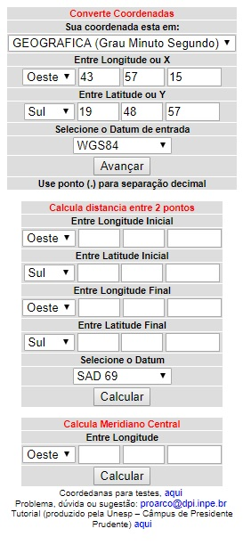
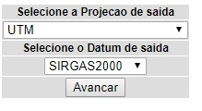
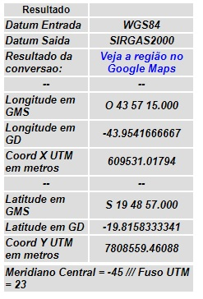
 |  |  | Digite as coordenadas em (Grau Minuto Segundo)

 |  |  |  |  | Na tela de projeção de saída, selecione o Datum de saída (SIRGAS 2000) e clique em avançar.

 |  |  | Selecione o Datum de entrada e clique em avançar.

 |  |  |  |  | Na tela "resultado", copie as coordenadas geográficas em graus decimais e digite no formulário de cadastro de barragens.

Obtenção UPGRH
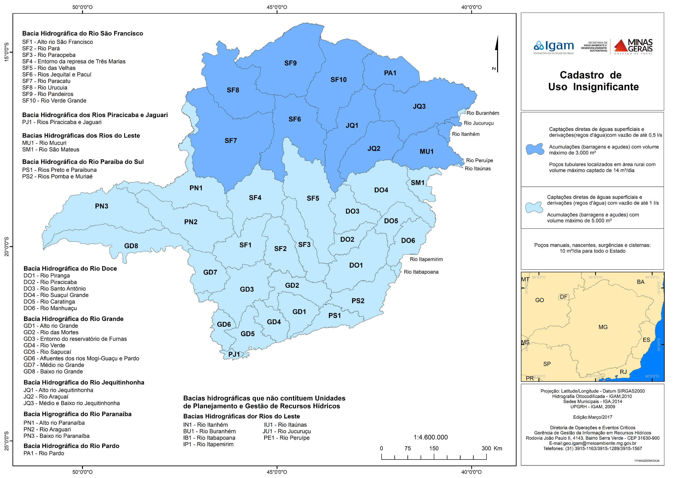
CLIQUE AQUI
PARA RETORNAR AO FORMULÁRIO PARA CADASTRO DA BARRAGEM

Acesse o site do IDE Sisema disponível no endereço |  | http://idesisema.meioambiente.mg.gov.br/

Selecione:
 | Limites
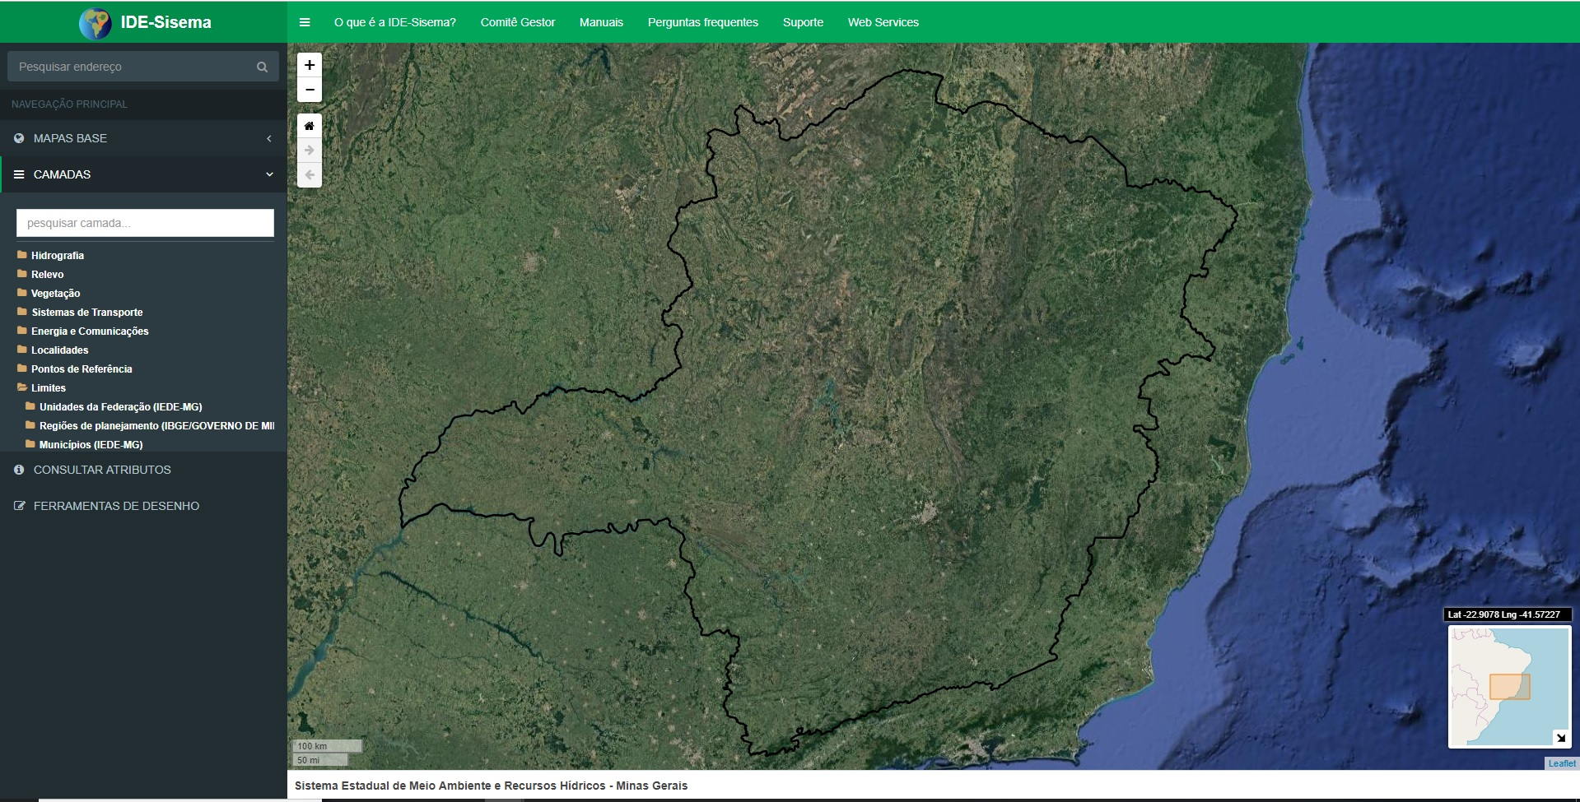

Selecione:

 | Regionalização administrativa (SEMAD/IEF/IGAM)

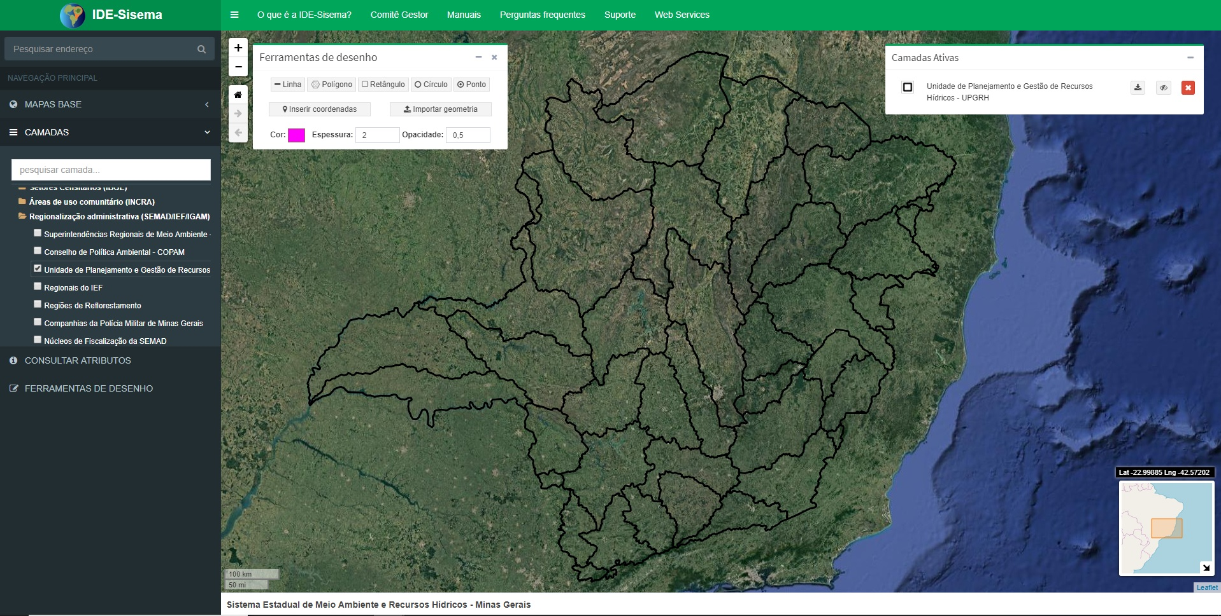
 | Unidade de Planejamento e Gestão de Recursos Hídricos |  | Aparecerá os limites das Unidades de Planejamento de Gestão de Recursos Hídricos.

 | FERRAMENTAS DE DESENHO | Aparecerá a camada - Ferramentas de desenho

Selecione:

 | Inserir coordenadas

 | Inserir as coordenadas geográficas em graus decimais

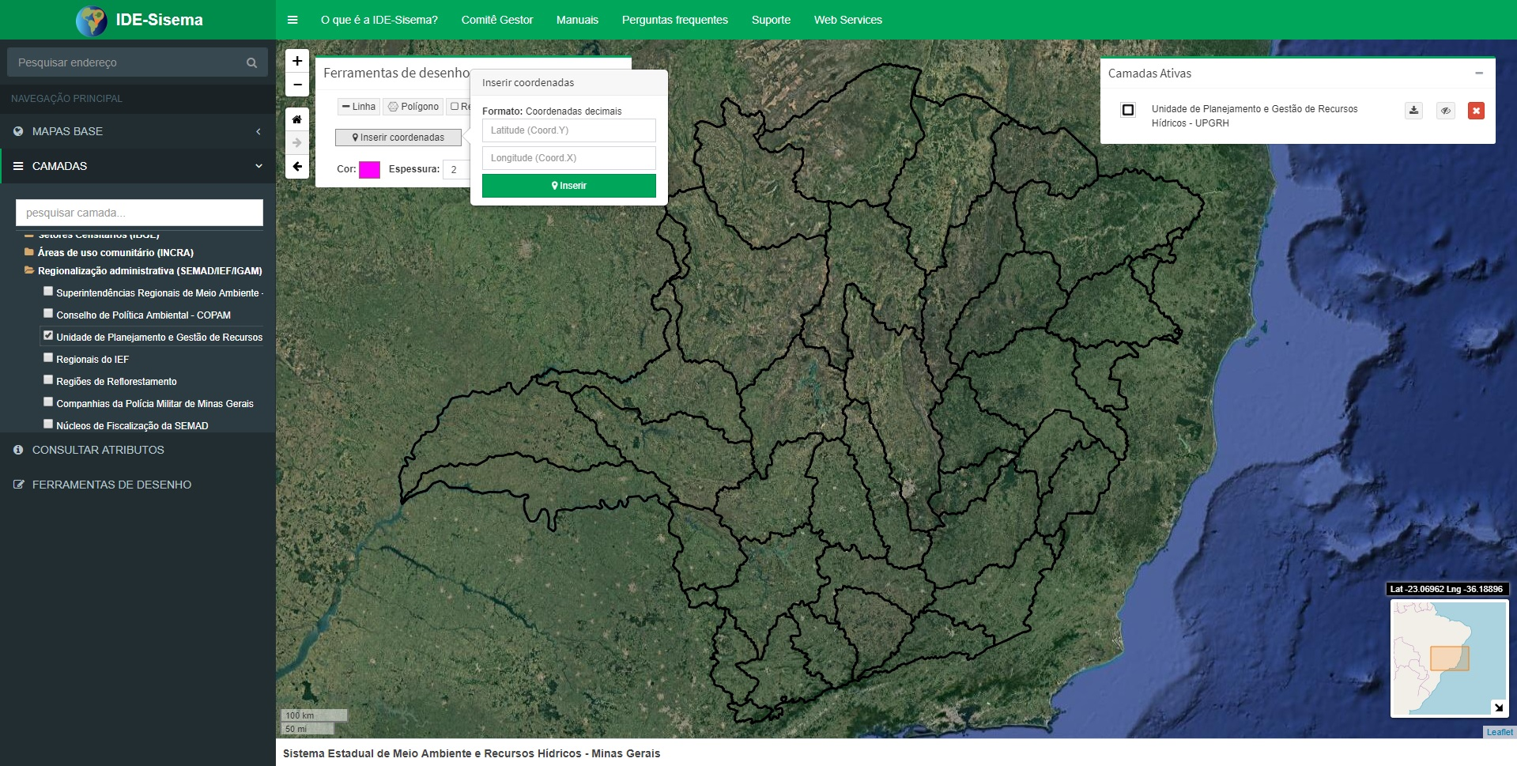

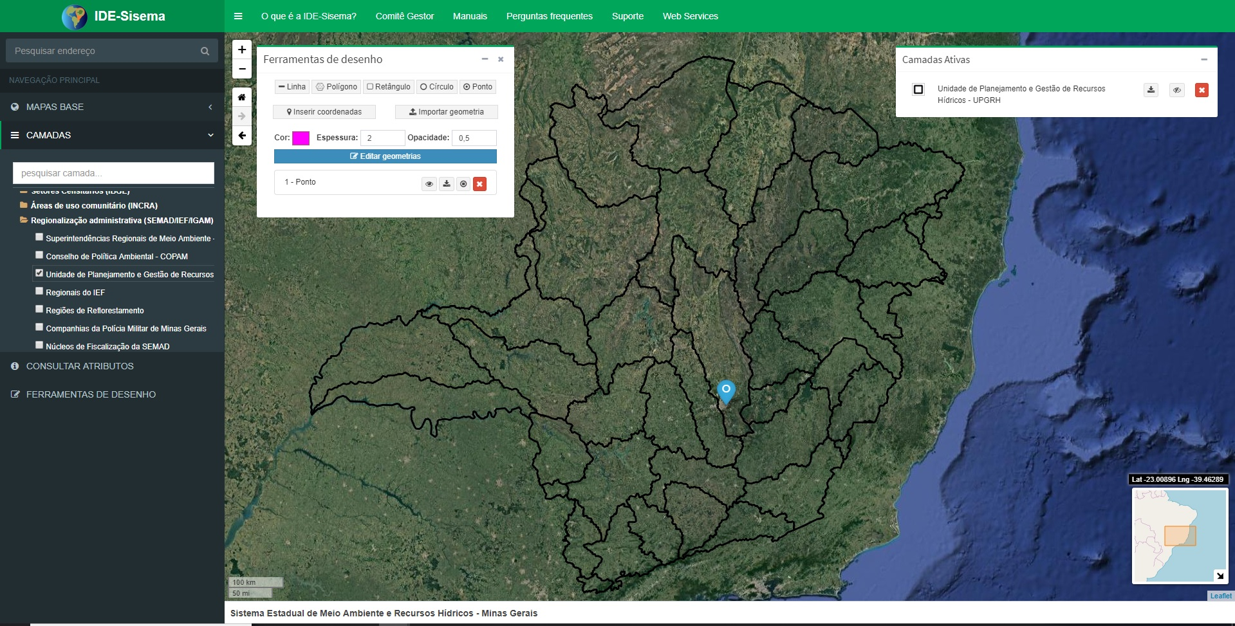
 | Após inserir as coordenadas aparecerá o ponto no mapa

 | Utilize o mapa abaixo para identificar a UPGRH a qual o ponto pertence. Por exemplo, o ponto ilustrado no mapa acima, pertence à UPGRH SF5, quando se compara com o mapa abaixo.

